Criterios_Ev_CD25
Criterios de Evaluación de ayudas Sara Borrell 2026 (en base al artículo 42 de la convocatoria AES 2026)

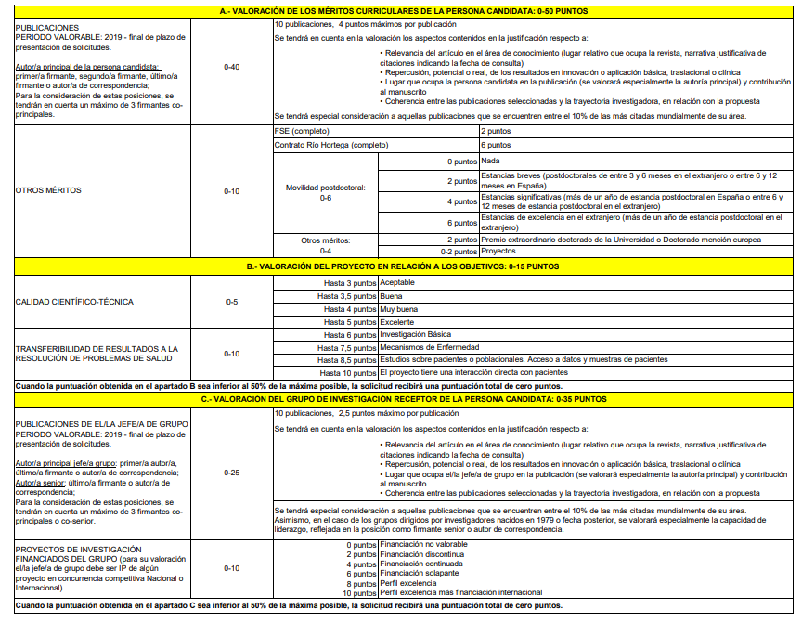

1. Evaluación de la persona candidata:
a) Publicaciones desde 2019 a fin plazo solicitud (0-40 puntos)
NOVEDAD: publicaciones de los últimos 7 años

b) Otros méritos, movilidad y FSE (0-10 puntos)

2. Evaluación del Grupo de investigación:
a) Publicaciones originales desde 2019 a fin plazo solicitud (0-25 puntos)
NOVEDAD: publicaciones de los últimos 7 años
Criterios DORA

b) Proyectos de investigación en los que interviene el grupo (0-10)

En el caso de los grupos dirigidos por investigadores nacidos en 1981 o fecha posterior, se valorará especialmente la capacidad de liderazgo, reflejada en la posición como firmante senior o autor de correspondencia

Criterios objetivos complementarios a la evaluación DORA:
Se decide otorgar las siguientes puntuaciones para la evaluación de las publicaciones.
Publicaciones Jefe/a de Grupo |  |  | Publicaciones persona candidata
Puntos | Cuartil | Posición | Puntos | Cuartil | Posición
2,5* | D1 | Autor principal/correspondencia/senior | 7 | D1 | Autor principal/correspondencia
2 | Q1 | Autor principal/correspondencia/senior | 4 | Q1 | Autor principal/correspondencia (excluyendo primer decil)
1 | Q2 | Autor principal/correspondencia/senior | 2 | Q2 | Autor principal/correspondencia
1 | D1 | Otras posiciones (no autor principal) | 2 | D1 | Otras posiciones (no autor principal)
0.4 | Q1 | Otras posiciones (no autor principal) | 1 | Otros cuartiles | Autor principal/correspondencia
0.1 | Q2 | Otras posiciones (no autor principal) | 0.5 | Q1 | Otras posiciones (no autor principal)
 |  |  | 0.25 | Q2 | Otras posiciones (no autor principal)
*Si es joven investigador, 3,5 puntos por cada publicación como senior D1

